R4年度
⑦羽咋市の社会動態の分析

１ 【県内】令和４年度における羽咋市の社会動態人口

１ 【県内】令和４年度における羽咋市の社会動態人口
珠洲市 | 0
輪島市 | 9
能登町 | 2
穴水町 | △ 1
七尾市 | 16
志賀町 | 29
中能登町 | 0
宝達志水町 | 7
かほく市 | △ 17
津幡町 | △ 15
内灘町 | 3
金沢市 | △ 58
野々市市 | △ 5
川北町 | 0
能美市 | 0
小松市 | 3
加賀市 | △ 1
白山市 | 2
（単位：人）
 |  |  |  |  | （単位：人）
市町 |  | 転入 | 転出 | 転入－転出

合計 |  | 301 | 327 | △ 26
能登 地方 | 珠洲市 | 1 | 1 | 0
 | 輪島市 | 13 | 4 | 9
 | 能登町 | 3 | 1 | 2
 | 穴水町 | 1 | 2 | △ 1
 | 七尾市 | 46 | 30 | 16
 | 志賀町 | 42 | 13 | 29
 | 中能登町 | 17 | 17 | 0
 | 宝達志水町 | 25 | 18 | 7
加賀 地方 | かほく市 | 30 | 47 | △ 17
 | 津幡町 | 4 | 19 | △ 15
 | 内灘町 | 6 | 3 | 3
 | 金沢市 | 80 | 138 | △ 58
 | 野々市市 | 8 | 13 | △ 5
 | 川北町 | 0 | 0 | 0
 | 能美市 | 3 | 3 | 0
 | 小松市 | 10 | 7 | 3
 | 加賀市 | 2 | 3 | △ 1
 | 白山市 | 10 | 8 | 2

２ 【県外】令和４年度における羽咋市の社会動態人口（主要な異動地別） |  |  |  |  |  | ３ 【異動事由別】転出者（県外転出、県内転出のいずれも含む）の状況

 |  |  |  |  | （単位：人） |  |  | （単位：人）
転入が多い都道府県 |  | 転入 | 転出 | 転入－転出 |  |  | 純移動者数（転入－転出）

①福井県 |  | 17 | 7 | 10 |  | 区分 | H29年～R3年の平均値 | R4年4月～R5年3月まで
②北海道 |  | 8 | 2 | 6 |  | 転勤 | △ 2 | △ 47
③静岡県 |  | 11 | 7 | 4 |  | 転職転業等 | △ 6 | 13
④栃木県 |  | 3 | 1 | 2 |  | 就職 | △ 47 | △ 13
転出が多い都道府県 |  | 転入 | 転出 | 転入－転出 |  | 就学卒業 | △ 14 | △ 19
 |  |  |  |  |  | 婚姻等 | △ 22 | 0
①東京都 |  | 15 | 32 | △ 17 |  | 住宅事情 | △ 3 | 4
②埼玉県 |  | 10 | 20 | △ 10 |  | その他 | △ 27 | △ 53
③新潟県 |  | 6 | 15 | △ 9 |  | 移動する人に 伴われるもの | △ 6 | 20
④岐阜県 |  | 4 | 12 | △ 8 |  | 小計 | △ 127 | △ 95
⑯富山県 |  | 31 | 33 | △ 2

R4年度 (2)
資料６
羽咋市の社会動態の分析について
R5.5.30 羽咋市まち・ひと・しごと創生本部事務局会議 資料
１ 【県内】令和４年度における羽咋市の社会動態人口

１ 【県内】令和４年度における羽咋市の社会動態人口
（単位：人）
 |  |  |  |  | （単位：人）
市町 |  | 転入 | 転出 | 転入－転出

合計 |  | 301 | 327 | △ 26
能登 地方 | 珠洲市 | 1 | 1 | 0
 | 輪島市 | 13 | 4 | 9
 | 能登町 | 3 | 1 | 2
 | 穴水町 | 1 | 2 | △ 1
 | 七尾市 | 46 | 30 | 16
 | 志賀町 | 42 | 13 | 29
 | 中能登町 | 17 | 17 | 0
 | 宝達志水町 | 25 | 18 | 7
加賀 地方 | かほく市 | 30 | 47 | △ 17
 | 津幡町 | 4 | 19 | △ 15
 | 内灘町 | 6 | 3 | 3
 | 金沢市 | 80 | 138 | △ 58
 | 野々市市 | 8 | 13 | △ 5
 | 川北町 | 0 | 0 | 0
 | 能美市 | 3 | 3 | 0
 | 小松市 | 10 | 7 | 3
 | 加賀市 | 2 | 3 | △ 1
 | 白山市 | 10 | 8 | 2

２ 【県外】令和４年度における羽咋市の社会動態人口（主要な異動地別） |  |  |  |  |  | ３ 【異動事由別】転出者（県外転出、県内転出のいずれも含む）の状況

 |  |  |  |  | （単位：人） |  |  |  | （単位：人）
転入が多い都道府県 |  | 転入 | 転出 | 転入－転出 |  |  | 純移動者数（転入－転出）

①福井県 |  | 17 | 7 | 10 |  | 区分 | H29年～R3年の平均値 | H29年～R1年の平均値 | R4年4月～R5年3月まで
②北海道 |  | 8 | 2 | 6 |  | 転勤 | △ 2 | 2 | △ 47
③静岡県 |  | 11 | 7 | 4 |  | 転職転業等 | △ 6 | △ 4 | 13
④栃木県 |  | 3 | 1 | 2 |  | 就職 | △ 47 | △ 49 | △ 13
転出が多い都道府県 |  | 転入 | 転出 | 転入－転出 |  | 就学卒業 | △ 14 | △ 12 | △ 19
 |  |  |  |  |  | 婚姻等 | △ 22 | △ 22 | 0
①東京都 |  | 15 | 32 | △ 17 |  | 住宅事情 | △ 3 | △ 2 | 4
②新潟県 |  | 6 | 17 | △ 11 |  | その他 | △ 27 | △ 40 | △ 53
③埼玉県 |  | 10 | 20 | △ 10 |  | 移動する人に 伴われるもの | △ 6 | △ 9 | 20
④岐阜県 |  | 4 | 12 | △ 8 |  | 小計 | △ 127 | △ 135 | △ 95
⑯富山県 |  | 31 | 33 | △ 2

R3年度
資料６
羽咋市の社会動態の分析について
R4.5.31 羽咋市まち・ひと・しごと創生本部事務局会議 資料
１ 【県内】令和３年度における羽咋市の社会動態人口

１ 【県内】令和３年度における羽咋市の社会動態人口
（単位：人）
 |  |  |  |  | （単位：人）
市町 |  | 転入 | 転出 | 転入－転出

合計 |  | 261 | 349 | △ 88
能登 地方 | 珠洲市 | 2 | 1 | 1
 | 輪島市 | 8 | 8 | 0
 | 能登町 | 2 | 0 | 2
 | 穴水町 | 4 | 11 | △ 7
 | 七尾市 | 43 | 24 | 19
 | 志賀町 | 24 | 16 | 8
 | 中能登町 | 19 | 23 | △ 4
 | 宝達志水町 | 33 | 26 | 7
加賀 地方 | かほく市 | 19 | 41 | △ 22
 | 津幡町 | 8 | 17 | △ 9
 | 内灘町 | 2 | 9 | △ 7
 | 金沢市 | 70 | 119 | △ 49
 | 野々市市 | 7 | 20 | △ 13
 | 川北町 | 0 | 0 | 0
 | 能美市 | 1 | 7 | △ 6
 | 小松市 | 3 | 8 | △ 5
 | 加賀市 | 4 | 4 | 0
 | 白山市 | 12 | 15 | △ 3

２ 【県外】令和３年度における羽咋市の社会動態人口（主要な異動地別） |  |  |  |  |  | ３ 【異動事由別】転出者（県外転出、県内転出のいずれも含む）の状況

 |  |  |  |  | （単位：人） |  |  | （単位：人）
転入が多い都道府県 |  | 転入 | 転出 | 転入－転出 |  |  | 純移動者数（転入－転出）

①茨城県 |  | 12 | 2 | 10 |  | 区分 | H28年～R2年の平均値 | R3年4月～R4年3月まで
②富山県 |  | 39 | 33 | 6 |  | 転勤 | 3 | △ 1
転出が多い都道府県 |  | 転入 | 転出 | 転入－転出 |  | 転職転業等 | △ 1 | △ 12
 |  |  |  |  |  | 就職 | △ 41 | △ 42
①東京都 |  | 18 | 28 | △ 10 |  | 就学卒業 | △ 17 | △ 13
②大阪府 |  | 11 | 19 | △ 8 |  | 婚姻等 | △ 21 | △ 14
③長野県 |  | 0 | 8 | △ 8 |  | 住宅事情 | △ 1 | △ 17
④京都府 |  | 4 | 10 | △ 6 |  | その他 | △ 25 | △ 3
⑤鳥取県 |  | 0 | 6 | △ 6 |  | 移動する人に 伴われるもの | △ 3 | △ 10
⑥静岡県 |  | 0 | 5 | △ 5 |  | 小計 | △ 106 | △ 112
⑦福島県 |  | 0 | 4 | △ 4

R2年度
羽咋市の社会動態の分析について

１ 【県内】令和２年度における羽咋市の社会動態人口

１ 【県内】令和２年度における羽咋市の社会動態人口
（単位：人）
 |  |  |  |  | （単位：人）
市町 |  | 転入 | 転出 | 転入－転出

合計 |  | 265 | 355 | △ 90
能登 地方 | 珠洲市 | 1 | 1 | 0
 | 輪島市 | 9 | 4 | 5
 | 能登町 | 4 | 6 | △ 2
 | 穴水町 | 5 | 1 | 4
 | 七尾市 | 29 | 27 | 2
 | 志賀町 | 31 | 12 | 19
 | 中能登町 | 17 | 14 | 3
 | 宝達志水町 | 19 | 40 | △ 21
加賀 地方 | かほく市 | 29 | 46 | △ 17
 | 津幡町 | 14 | 26 | △ 12
 | 内灘町 | 0 | 12 | △ 12
 | 金沢市 | 85 | 123 | △ 38
 | 野々市市 | 5 | 13 | △ 8
 | 川北町 | 0 | 0 | 0
 | 能美市 | 3 | 7 | △ 4
 | 小松市 | 3 | 8 | △ 5
 | 加賀市 | 1 | 3 | △ 2
 | 白山市 | 10 | 12 | △ 2

２ 【県外】令和２年度における羽咋市の社会動態人口（主要な異動地別） |  |  |  |  |  | ３ 【異動事由別】転出者（県外転出、県内転出のいずれも含む）の状況

 |  |  |  |  | （単位：人） |  |  | （単位：人）
転入が多い都道府県 |  | 転入 | 転出 | 転入－転出 |  |  | 純移動者数（転入－転出）

①福井県 |  | 15 | 10 | 5 |  | 区分 | H27年～R1年の平均値 | R2年4月～R3年3月まで
②茨城県 |  | 7 | 2 | 5 |  | 転勤 | 9 | 2
転出が多い都道府県 |  | 転入 | 転出 | 転入－転出 |  | 転職転業等 | 1 | △ 4
 |  |  |  |  |  | 就職 | △ 42 | △ 52
①東京都 |  | 7 | 35 | △ 28 |  | 就学卒業 | △ 17 | △ 29
②新潟県 |  | 4 | 18 | △ 14 |  | 婚姻等 | △ 21 | △ 34
③大阪府 |  | 5 | 11 | △ 6 |  | 住宅事情 | △ 1 | 9
④岐阜県 |  | 4 | 9 | △ 5 |  | その他 | △ 15 | △ 21
⑤愛知県 |  | 13 | 18 | △ 5 |  | 移動する人に 伴われるもの | △ 5 | △ 4
⑥富山県 |  | 26 | 30 | △ 4 |  | 小計 | △ 91 | △ 133
⑦京都府 |  | 4 | 8 | △ 4

R元年度
別紙６
R2.6.22 羽咋市まち・ひと・しごと創生本部会議 資料
取扱注意・部外秘
 | 羽咋市の転出状況等の詳細について

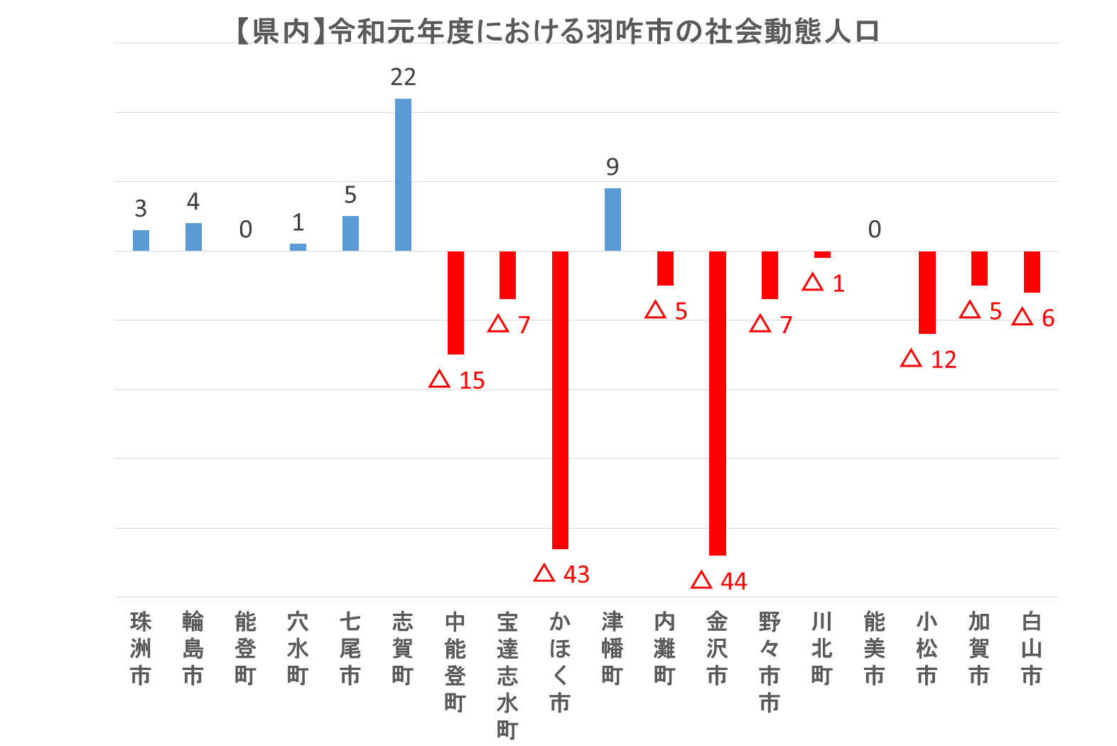
（単位：人）
１
１ 【県内】令和元年度における羽咋市の社会動態人口

 |  |  |  |  | （単位：人）
市町 |  | 転入 | 転出 | 転入－転出

合計 |  | 298 | 399 | △ 101
能登 地方 | 珠洲市 | 3 | 0 | 3
 | 輪島市 | 6 | 2 | 4
 | 能登町 | 1 | 1 | 0
 | 穴水町 | 2 | 1 | 1
 | 七尾市 | 41 | 36 | 5（③）
 | 志賀町 | 43 | 21 | 22（①）
 | 中能登町 | 15 | 30 | △15（③）
 | 宝達志水町 | 22 | 29 | △ 7
加賀 地方 | かほく市 | 21 | 64 | △43（②）
 | 津幡町 | 18 | 9 | 9（②）
 | 内灘町 | 3 | 8 | △ 5
 | 金沢市 | 99 | 143 | △44（①）
 | 野々市市 | 7 | 14 | △ 7
 | 川北町 | 0 | 1 | △ 1
 | 能美市 | 5 | 5 | 0
 | 小松市 | 5 | 17 | △ 12
 | 加賀市 | 1 | 6 | △ 5
 | 白山市 | 6 | 12 | △ 6

２ 【県外】令和元年度における羽咋市の社会動態人口（主要な異動地別） |  |  |  |  |  | ３ 【異動事由別】転出者（県外転出、県内転出のいずれも含む）の状況

 |  |  |  |  | （単位：人） |  |  | （単位：人）
転入が多い都道府県 |  | 転入 | 転出 | 転入－転出 |  |  | 純移動者数（転入－転出）

①福井県 |  | 29 | 10 | 19 |  | 区分 | 平成26年～平成30年の平均値 | 平成31年4月から令和2年3月まで
②三重県 |  | 15 | 2 | 13 |  | 転勤 | 11 | △ 12
転出が多い都道府県 |  | 転入 | 転出 | 転入－転出 |  | 転職転業等 | 4 | △ 29
 |  |  |  |  |  | 就職 | △ 37 | △ 61
①富山県 |  | 21 | 44 | △ 23 |  | 就学卒業 | △ 18 | △ 22
②東京都 |  | 18 | 39 | △ 21 |  | 婚姻等 | △ 25 | △ 17
③大阪府 |  | 15 | 25 | △ 10 |  | 住宅事情 | △ 1 | △ 23
④新潟県 |  | 7 | 23 | △ 16 |  | その他 | △ 14 | △ 20
⑤神奈川県 |  | 3 | 18 | △ 15 |  | 移動する人に 伴われるもの | △ 4 | △ 9
⑥愛知県 |  | 8 | 17 | △ 9 |  | 小計 | △ 84 | △ 193
⑦長野県 |  | 4 | 12 | △ 8

